vierge
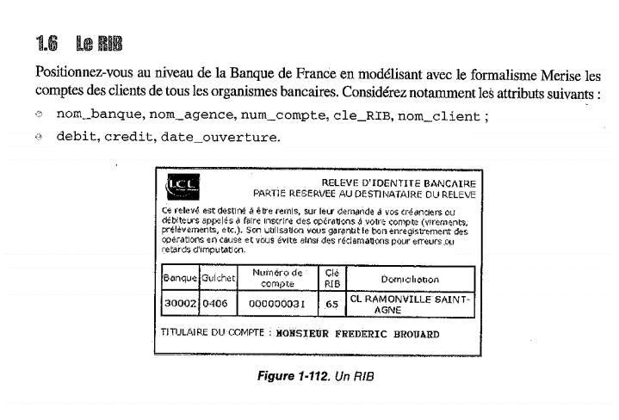
Nom | Description | Exemple(s) de valeur(s) | Domaine Type | Règles
titre | titre d'un livre | Algèbre relationnelle | Texte | Obligatoire
nom_banque | Nom de la banque | LCL | texte
num_guichet | Numéro de guichet | 406 | nombre
num_compte | Numéro de compte | 000000h031 | nombre
clé_rib | Clé du RIB | 65 | nombre
domiciliation | Adresse | CL RAMONVILLE SAINT AGNE | texte
nom_client | Nom du client | Frédéric BROUARD | texte
débit | Montant du débit | Inconnu | nombre
crédit |  | Inconnu | nombre
date_ouverture | Date d'ouverture du compte | Inconnu | texte

